FRENTE_2025
Código: |  | 603240688

 | Nombre: | ESTEBAN QUESADA SILVA

 | Puesto | DOCENTE

 | Cédula: | 6-0324-0688

ESTEBAN QUESADA SILVA

6-0324-0688

DOCENTE

CED:

MINISTERIO DE EDUCACIÓN PÚBLICA
GOBIERNO
DE COSTA RICA
6-0324-0688

Formato: #-####-####

ATRAS
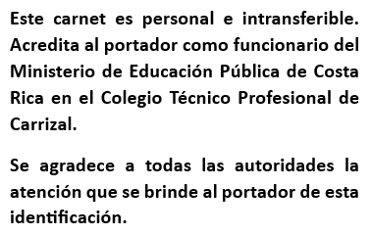

M.Sc. Ingrid Jiménez López
Directora

MINISTERIO DE EDUCACIÓN PÚBLICA
GOBIERNO DE COSTA RICA

